CollectiveAccess
Image | Object | Description | Date
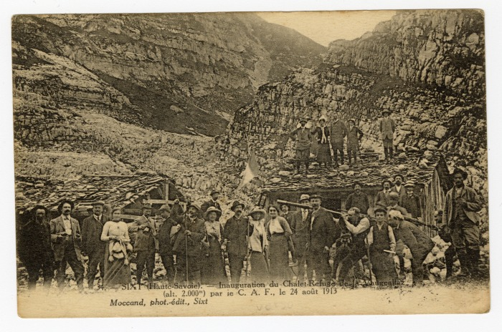 | Inauguration du Chalet-Refuge de la Vogealle par ie C.A.F. le 24 août 1913 (56-041) | Inauguration du Chalet-Refuge de la "Vaugeallaz" par ie C.A.F. le 24 août 1913

